Sheet1
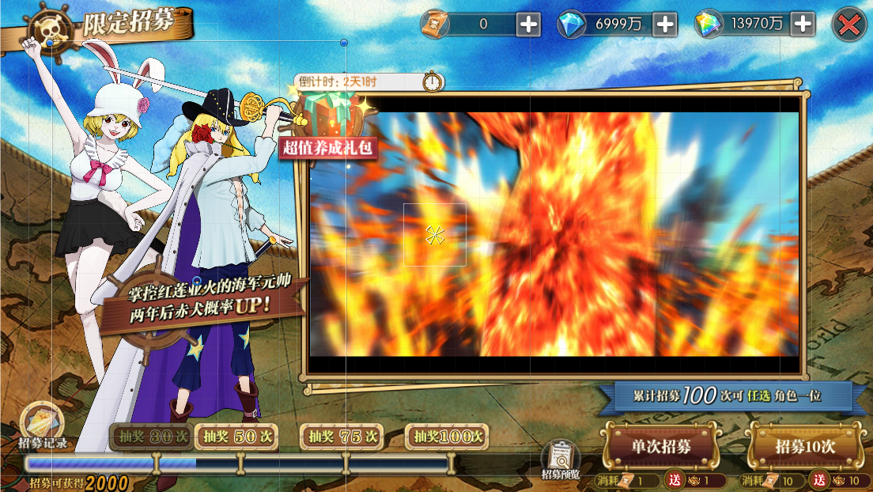
7 | 1 | 9999 | 8
id | 人物资源路径 | 人物立绘宽高 | 描述 | 位置 | 人物缩放 | 人物缩放 | 大区id |  |  | 350 | 1006 | 0.34791252485 | 470 | 1006 | 0.46719681909
id | heroPath | heroWH | text | heroPos | heroScaleX | heroScaleY | serverId |  |  | 660 | 2048 | 0.322265625 | 760 | 2048 | 0.37109375
int | string | string | string | string | float | float | int
primary | none | none | none | none | none | none | none
id
1 | UI_icon_meg | 533,800 | 马尔高 | -576,-109 | 0.85 | 0.8 | 0 | 左人 | 左右布局
2 | UI_icon_bhz | 533,800 | 白胡子 | 443,96 | 1.2 | 1.2 | 0 | 右人 | 左右布局
3 |  |  | 追寻信仰的不死鸟\n 马尔高 | -480,-114 | 1 | 1 | 0 | 左边字 | 左右布局
4 |  |  | 屹立旧时代的无双霸者\n 白胡子 | 515,-85 | 1 | 1 | 0 | 右边字 | 左右布局
5 |  |  |  | -88,7.43 | 0.8 | 0.8 | 0 | 视频 | 左右布局
6 | UI_icon_qz | 533,800 | 乔兹 | -510,-28 | 0.65 | 0.6 | 1 | 左人 | 左右布局
7 | UI_icon_bhz | 533,800 | 白胡子 | 406,124 | 1 | 1 | 1 | 右人 | 左右布局
8 |  |  | 闪耀于战场的钻石之盾\n 乔兹 | -445,-70.6 | 1 | 1 | 1 | 左边字 | 左右布局
9 |  |  | 屹立旧时代的无双霸者\n 白胡子 | 482,-40 | 1 | 1 | 1 | 右边字 | 左右布局
10 |  |  |  | -54.4,7.43 | 0.8 | 0.8 | 1 | 视频 | 左右布局
11 | UI_icon_bst | 533,800 | 比斯塔 | -659,-29 | 1.4 | 0.7 | 2 | 左人 | 左右布局
12 | UI_icon_meg | 533,800 | 马尔高 | 402,-39 | 0.7 | 0.65 | 2 | 右人 | 左右布局
13 |  |  | 蔷薇花剑的双重轮舞\n 比斯塔 | -474,-68 | 1 | 1 | 2 | 左边字 | 左右布局
14 |  |  | 追寻信仰的青炎不死鸟\n 马尔高 | 484,-43 | 1 | 1 | 2 | 右边字 | 左右布局
15 |  |  |  | -57.5,7.43 | 1 | 1 | 2 | 视频 | 左右布局
16 | UI_icon_ql | 1000,1000 | 犬岚 | -555,-28 | 0.65 | 0.59 | 3 | 左人 | 左右布局
17 | UI_icon_xsjlf | 533,800 | 新世界路飞 | 420,-27 | 0.62 | 0.62 | 3 | 右人 | 左右布局
18 |  |  | 傲然于白昼之下的王者\n 犬岚 | -448,-70.6 | 1 | 1 | 3 | 左边字 | 左右布局
19 |  |  | 新世界的第五位皇帝\n 新世界路飞 | 495,-62 | 1 | 1 | 3 | 右边字 | 左右布局
20 |  |  |  | -57.5,7.43 | 1 | 1 | 3 | 视频 | 左右布局
21 | UI_icon_mfs | 1000,1000 | 猫蝮蛇 | -590,8 | 0.7 | 0.7 | 4 | 左人 | 左右布局
22 | UI_icon_xsjzl | 533,800 | 新世界佐罗 | 422,-41 | 0.65 | 0.65 | 4 | 右人 | 左右布局
23 |  |  | 耀目于黑夜之下的王者\n 猫蝮蛇 | -487,-60 | 1 | 1 | 4 | 左边字 | 左右布局
24 |  |  | 破茧成蝶的三刀流剑豪\n 新世界佐罗 | 492,-42 | 1 | 1 | 4 | 右边字 | 左右布局
25 |  |  |  | -57.5,7.43 | 0.8 | 0.8 | 4 | 视频 | 左右布局
26 | UI_icon_xsjlf | 533,800 | 新世界路飞 | -527.7,-40 | 0.62 | 0.62 | 5 | 左人 | 左右布局
27 | UI_icon_bhz | 533,800 | 白胡子 | 406,124 | 1 | 1 | 5 | 右人 | 左右布局
28 |  |  | 新世界的第五位皇帝\n 新世界路飞 | -467,-73 | 1 | 1 | 5 | 左边字 | 左右布局
29 |  |  | 屹立旧时代的无双霸者\n 白胡子 | 515,-85 | 1 | 1 | 5 | 右边字 | 左右布局
30 |  |  |  | -67,7.43 | 1 | 1 | 5 | 视频 | 左右布局
31 | UI_icon_xsjzl | 533,800 | 新世界佐罗 | -553,-20 | 0.6 | 0.6 | 6 | 左人 | 左右布局
32 | UI_icon_meg | 533,800 | 马尔高 | 377,-34.5 | 0.6 | 0.6 | 6 | 右人 | 左右布局
33 |  |  | 破茧成蝶的三刀流剑豪\n 新世界佐罗 | -479,-50 | 1 | 1 | 6 | 左边字 | 左右布局
34 |  |  | 追寻信仰的青炎不死鸟\n 马尔高 | 467.7,-43 | 1 | 1 | 6 | 右边字 | 左右布局
35 |  |  |  | -57.5,7.43 | 1 | 1 | 6 | 视频 | 左右布局
36 | UI_icon_xsjpln | 1000,1000 | 新世界佩罗娜 | -549,-17 | 0.8 | 0.8 | 7 | 左人 | 左右布局
37 | UI_icon_xsjyg | 1000,1000 | 新世界烟鬼 | 447,-27 | 0.62 | 0.62 | 7 | 右人 | 左右布局
38 |  |  | 傲娇的鬼魂幽灵公主\n 新世界佩罗娜 | -448,-86 | 1 | 1 | 7 | 左边字 | 左右布局
39 |  |  | 我行我素的新任海军中将\n 新世界烟鬼 | 530,-62 | 1 | 1 | 7 | 右边字 | 左右布局
40 |  |  |  | -57.5,7.43 | 1 | 1 | 7 | 视频 | 左右布局
41 | UI_icon_betlma | 1000,1000 | 巴尔托洛梅奥 | -553,-20 | 0.6 | 0.6 | 8 | 左人 | 左右布局
42 | UI_icon_xsjtxm | 1000,1000 | 新世界塔西米 | 382,85.5 | 0.63 | 0.63 | 8 | 右人 | 左右布局
43 |  |  | 绝对防御之力的屏障人\n巴尔托洛梅奥 | -474.6,-60 | 1 | 1 | 8 | 左边字 | 左右布局
44 |  |  | 执着于克服软弱的女剑士\n 新世界塔西米 | 463.3,-35.5 | 1 | 1 | 8 | 右边字 | 左右布局
45 |  |  |  | -20.5,7.43 | 0.8 | 0.8 | 8 | 视频 | 左右布局
46 | UI_icon_qz | 533,800 | 乔兹 | -510,-28 | 0.65 | 0.6 | 9 | 左人 | 左右布局
47 | UI_icon_bhz | 533,800 | 白胡子 | 406,124 | 1 | 1 | 9 | 右人 | 左右布局
48 |  |  | 闪耀于战场的钻石之盾\n 乔兹 | -445,-70.6 | 1 | 1 | 9 | 左边字 | 左右布局
49 |  |  | 屹立旧时代的无双霸者\n 白胡子 | 482,-40 | 1 | 1 | 9 | 右边字 | 左右布局
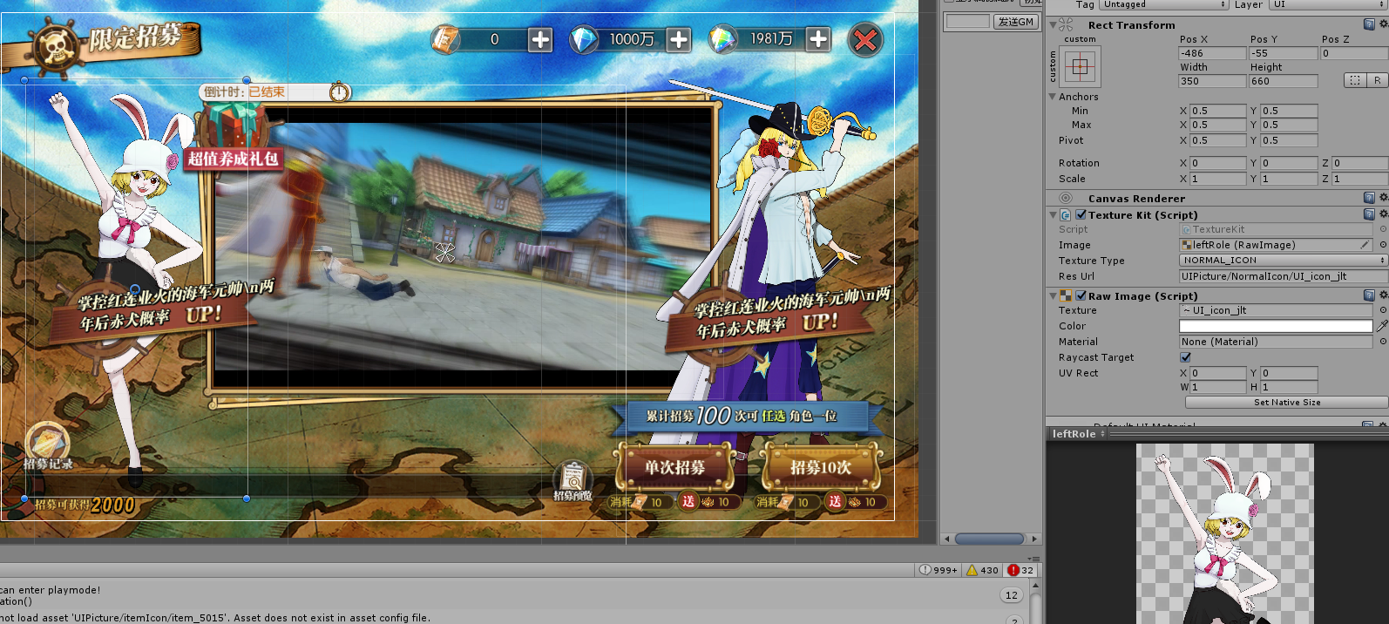
50 |  |  |  | -54.4,7.43 | 0.8 | 0.8 | 9 | 视频 | 左右布局
51 | UI_icon_bst | 533,800 | 比斯塔 | -616,-14 | 1.2 | 0.6 | 10 | 左人 | 左右布局
52 | UI_icon_meg | 533,800 | 马尔高 | 377,-34.5 | 0.6 | 0.6 | 10 | 右人 | 左右布局
53 |  |  | 蔷薇花剑的双重轮舞\n 比斯塔 | -474,-94 | 1 | 1 | 10 | 左边字 | 左右布局
54 |  |  | 追寻信仰的青炎不死鸟\n 马尔高 | 467.7,-43 | 1 | 1 | 10 | 右边字 | 左右布局
55 |  |  |  | -57.5,7.43 | 1 | 1 | 10 | 视频 | 左右布局

